Tabelle1
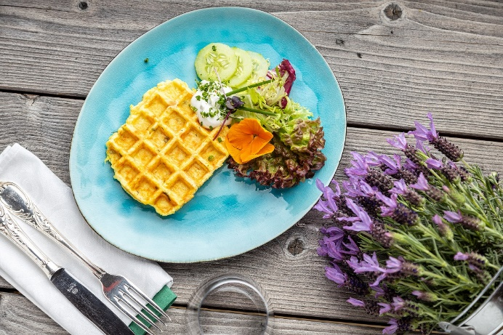
Kartoffel-Gemüse-Waffeln mit Kräuterquark und Eisberg-Gurken-Salat
Rezeptur / Vor- u. Nachkalkulation

Anzahl Portionen | 10 |  | Graue Felder können bearbeitet werden!

Artikel | Menge pro Port. in kg/l | Menge pro Anzahl Port. | Preis je kg/l/Stk. | Betrag gesamt | Verbrauch tatsächlich | Betrag tatsächlich
Burgis Kloßteig | 0.100 | 1.000 |  | - € |  | - €
Burgis Reibekuchenteig | 0.050 | 0.500 |  | - € |  | - €
Karotten | 0.010 | 0.100 |  | - € |  | - €
Sellerie | 0.010 | 0.100 |  | - € |  | - €
Lauch | 0.010 | 0.100 |  | - € |  | - € | ZUBEREITUNG
Vollei | 0.015 | 0.150 |  | - € |  | - €
Sauerrahm | 0.010 | 0.100 |  | - € |  | - € | Das Gemüse waschen und in Julienne schneiden, anschließend in Butter leicht andünsten. Den Burgis Kloßteig mit dem Reibekuchenteig und dem Gemüse vermengen und mit Salz, Pfeffer und Muskat würzen. Einen Teil der Kräuter und das Vollei unterheben und im Waffeleisen ausbacken. Für den Kräuterquark Sauerrahm und Quark vermengen und mit den restlichen Kräutern, Salz und Pfeffer würzen. Die fertigen Kartoffel-Gemüse-Waffeln mit Kräuterquark auf einem Teller anrichten. Als Beilage eignet sich ein Eisberg-Gurken-Salat.
Quark | 0.025 | 0.250 |  | - € |  | - €
Kräuter frisch | 0.005 | 0.050 |  | - € |  | - €
 |  | 0.000 |  | - € |  | - €
 |  | 0.000 |  | - € |  | - €
 |  | 0.000 |  | - € |  | - €
 |  | 0.000 |  | - € |  | - €
 |  | 0.000 |  | - € |  | - €
 |  | 0.000 |  | - € |  | - €
 |  | 0.000 |  | - € |  | - €
 |  | 0.000 |  | - € |  | - €
Gewürze | 0.002 | 0.020 |  | - € |  | - €
Salz, Pfeffer, Muskat | 0.000 | 0.000 |  | - € |  | - €
Öl, Butter | 0.010 | 0.100 |  | - € |  | - €
Betrag gesamt |  |  |  | - €
Betrag tatsächlich gesamt |  |  |  |  |  | - €
WE. Pro Pers. Kalkuliert |  |  |  | - €
plus Sicherheit in % | 6 |  |  | - €
WE.pro Pers. Gesamt |  |  |  | - €
WE.pro Pers. Tatsächlich |  |  |  |  |  | - €
plus Aufschlag in % | 320 | - € |  | - € | WE. In % | #DIV/0!
plus MwSt. in % | 19 | - € |  | - €
Verkaufspreis

